상품제안서
스릭슨 트라이스피드 4구 볼마커세트 (3pc) 스릭슨 골프공 4구 | 상품코드: F26253

 |  |  |  |  |  |  | 02-412-0044 | www.easy1.co.kr
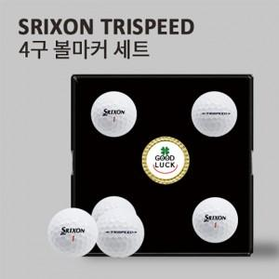

【상세/제작정보】 | 라벨지 별도문의 포장지 제작가능 (문의)

【인쇄/포장옵션】 | 전사 / 포장지포장

【공급단가】 | 수량 | 30~ | 60~ | 100~ | 300~ | 500~
*VAT별도 | 단가 | 18,750원 | 18,450원 | 18,000원 | 17,550원 | 17,250원

【상품 URL】 | http://www.easy1.co.kr/src/goods_detail.php?gdno=26253

